Quản lý dịch vụ
Project Name | Phần mềm quản lý khách sạn
Module Code | Quản lý dịch vụ
 | Hoàn thành | Lỗi | Chưa kiểm tra | Bị chặn | Tổng lần kiểm tra
Round 1 | 15 | 0 | 0 | 0 | 15
Round 2 | 15 | 0 | 0 | 0 | 15
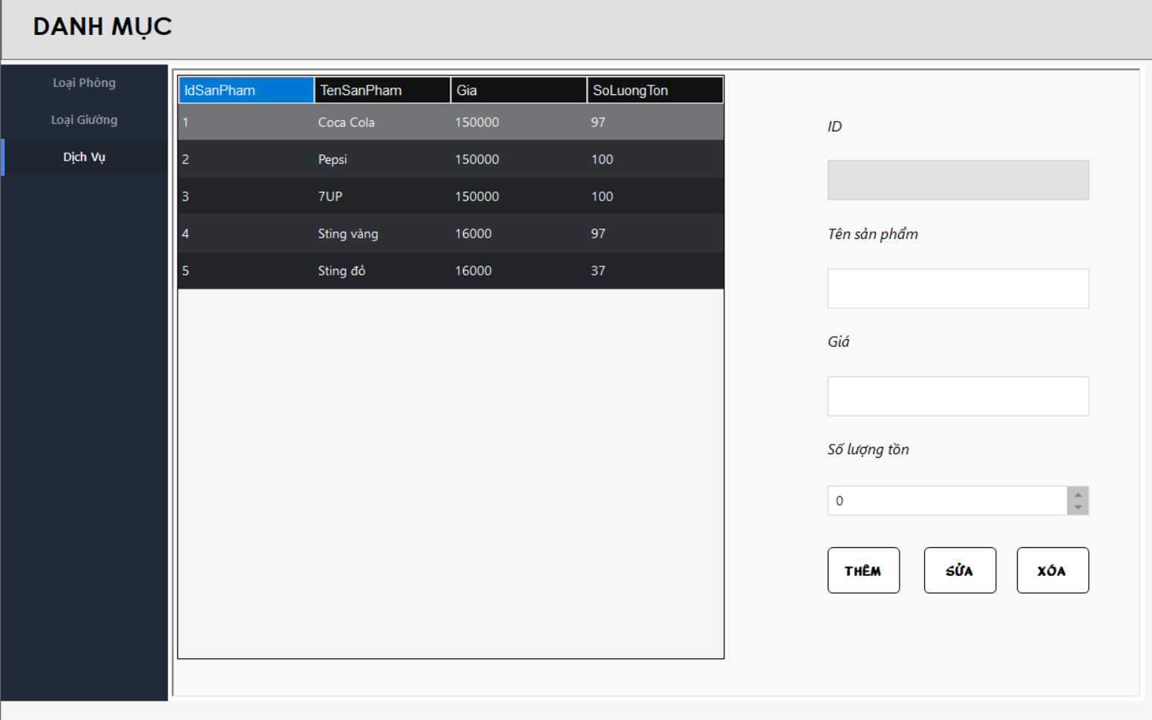

Test Case ID | Mô tả | Quy trình | Điều kiện tiên quyết | Kết quả mong đợi | Kết quả thực tế | Kết quả |  |  |  |  |  | Chú thích
 |  |  |  |  |  | Vòng 1 |  |  | Vòng 2
 |  |  |  |  |  | Trạng thái | Ngày kiểm tra | Người kiểm tra | Trạng thái | Ngày kiểm tra | Người kiểm tra
GUI_SHOW Quản lý dịch vụ
GUI_DV01 | [ID Sản Phẩm] TextBox |  |  | -Text color: black -Status: Disable | -Text color: black -Status: Disable | Passed | 2024-12-11 | Nguyễn Minh Toàn | Passed | 2024-12-11 | Nguyễn Minh Toàn
GUI-DV02 | [Tên Sản Phẩm] TestBox |  |  | -Text color: black -Status: Enable | -Text color: black -Status: Enable | Passed | 2024-12-11 | Nguyễn Minh Toàn | Passed | 2024-12-11 | Nguyễn Minh Toàn
GUI-DV03 | [Giá] TestBox |  |  | -Text color: black -Status: Enable | -Text color: black -Status: Enable | Passed | 2024-12-11 | Nguyễn Minh Toàn | Passed | 2024-12-11 | Nguyễn Minh Toàn
GUI-DV04 | [Số Lượng Tồn] NumericUpDown |  |  | -Text color: black -Status: Enable | -Text color: black -Status: Enable | Passed | 2024-12-11 | Nguyễn Minh Toàn | Passed | 2024-12-11 | Nguyễn Minh Toàn
GUI-DV05 | [Thêm] Button |  |  | -Text color: black -Status: Enable | -Text color: black -Status: Enable | Passed | 2024-12-11 | Nguyễn Minh Toàn | Passed | 2024-12-11 | Nguyễn Minh Toàn
GUI-DV06 | [Sửa] Button |  |  | -Text color: black -Status: Enable | -Text color: black -Status: Enable | Passed | 2024-12-11 | Nguyễn Minh Toàn | Passed | 2024-12-11 | Nguyễn Minh Toàn
GUI-DV07 | [Xoá] Button |  |  | -Text color: black -Status: Enable | -Text color: black -Status: Enable | Passed | 2024-12-11 | Nguyễn Minh Toàn | Passed | 2024-12-11 | Nguyễn Minh Toàn
FUNCTION_SHOW Quản lý dịch vụ
FUNC-DV01 | Xác thực chức năng quản lý dịch vụ đang hiển thị | 1. Khởi động phần mềm. 2. Hiển thị menu. 3. Nhấn vào button "Danh Mục". 4. Nhấn vào button "Dịch Vụ". | Đăng nhập thành công vào hệ thống. | Hiển thị chức năng quản lý khách hàng gồm có: -Trường: ID Sản Phẩm , Tên Sản Phẩm , Giá , Số Lượng Tồn. -Button: Thêm, Sửa, Xóa. | Hiển thị chức năng quản lý khách hàng gồm có: -Trường: ID Sản Phẩm , Tên Sản Phẩm , Giá , Số Lượng Tồn. -Button: Thêm, Sửa, Xóa. | Passed | 2024-12-11 | Nguyễn Minh Toàn | Passed | 2024-12-11 | Nguyễn Minh Toàn
FUNC-DV02 | Thêm sản phẩm khi nhập đầy đủ thông tin | 1. Khởi động phần mềm. 2. Hiển thị menu. 3. Nhấn vào button "Danh Mục". 4. Nhấn vào button "Dịch Vụ". 5. Nhập đầy đủ các trường thông tin. 6. Nhấn vào button "Thêm". | Đăng nhập thành công vào hệ thống. | Hiển thị thông báo thêm sản phẩm thành công và cập nhật sản phẩm mới vào bảng. | Hiển thị thông báo thêm sản phẩm thành công và cập nhật sản phẩm mới vào bảng. | Passed | 2024-12-11 | Nguyễn Minh Toàn | Passed | 2024-12-11 | Nguyễn Minh Toàn
FUNC-DV03 | Thêm sản phẩm khi chưa nhập đầy đủ thông tin | 1. Khởi động phần mềm. 2. Hiển thị menu. 3. Nhấn vào button "Danh Mục". 4. Nhấn vào button "Dịch Vụ". 5. Bỏ trống 1 vài trường thông tin. 6. Nhấn vào button "Thêm". | Đăng nhập thành công vào hệ thống. | Hiển thị thông báo "vui lòng nhập đầy đủ thông tin" | Hiển thị thông báo "vui lòng nhập đầy đủ thông tin" | Passed | 2024-12-11 | Nguyễn Minh Toàn | Passed | 2024-12-11 | Nguyễn Minh Toàn
FUNC-DV04 | Sửa sản phẩm khi nhập đầy đủ thông tin | 1. Khởi động phần mềm. 2. Hiển thị menu. 3. Nhấn vào button "Danh Mục". 4. Nhấn vào button "Dịch Vụ". 5. Nhập đầy đủ các trường thông tin. 6. Nhấn vào button "Sửa". | Đăng nhập thành công vào hệ thống. | Hiển thị thông báo sửa sản phẩm thành công và cập nhật thông tin sản phẩm vào database. | Hiển thị thông báo sửa sản phẩm thành công và cập nhật thông tin sản phẩm vào database. | Passed | 2024-12-11 | Nguyễn Minh Toàn | Passed | 2024-12-11 | Nguyễn Minh Toàn
FUNC-DV05 | Sửa sản phẩm khi chưa nhập đầy đủ thông tin | 1. Khởi động phần mềm. 2. Hiển thị menu. 3. Nhấn vào button "Danh Mục". 4. Nhấn vào button "Dịch Vụ". 5. Bỏ trống 1 vài trường thông tin. 6. Nhấn vào button "Sửa". | Đăng nhập thành công vào hệ thống. | Hiển thị thông báo "vui lòng nhập đầy đủ thông tin" | Hiển thị thông báo "vui lòng nhập đầy đủ thông tin" | Passed | 2024-12-11 | Nguyễn Minh Toàn | Passed | 2024-12-11 | Nguyễn Minh Toàn
FUNC-DV06 | Xóa sản phẩm đã được lưu trong hoá đơn | 1. Khởi động phần mềm. 2. Hiển thị menu. 3. Nhấn vào button "Danh Mục". 4. Nhấn vào button "Dịch Vụ". 5. Nhập sản phẩm có trong dịch vụ. 6. Nhấn vào button "Xoá". | Đăng nhập thành công vào hệ thống. | Hiển thị thông báo "không thể xóa sản phẩm đã được lưu trong hóa đơn" | Hiển thị thông báo "không thể xóa sản phẩm đã được lưu trong hóa đơn" | Passed | 2024-12-11 | Nguyễn Minh Toàn | Passed | 2024-12-11 | Nguyễn Minh Toàn
FUNC-DV07 | Xóa sản phẩm chưa được lưu trong hoá đơn | 1. Khởi động phần mềm. 2. Hiển thị menu. 3. Nhấn vào button "Danh Mục". 4. Nhấn vào button "Dịch Vụ". 5. Nhập sản phẩm chưa có trong dịch vụ. 6. Nhấn vào button "Xoá". | Đăng nhập thành công vào hệ thống. | Hiển thị thông báo "Xóa sản phẩm thành công" | Hiển thị thông báo "Xóa sản phẩm thành công" | Passed | 2024-12-11 | Nguyễn Minh Toàn | Passed | 2024-12-11 | Nguyễn Minh Toàn
FUNC-DV08 | Kiểm tra thông tin hiển thị khi click vào 1 dòng trong bảng | 1. Khởi động phần mềm. 2. Hiển thị menu. 3. Nhấn vào button "Danh Mục". 4. Nhấn vào button "Dịch Vụ". 5. Chọn 1 dòng trong bảng Dịch Vụ. | Đăng nhập thành công vào hệ thống. | Các trường thông tin hiển thị đúng với dòng được click | Các trường thông tin hiển thị đúng với dòng được click | Passed | 2024-12-11 | Nguyễn Minh Toàn | Passed | 2024-12-11 | Nguyễn Minh Toàn

Tài khoản người dùng
Project Name | Phần mềm quản lý khách sạn
Module Code | Tài khoản người dùng
 | Hoàn thành | Lỗi | Chưa kiểm tra | Bị chặn | Tổng lần kiểm tra
Round 1 | 0 | 0 | 0 | 0 | 0
Round 2 | 0 | 0 | 0 | 0 | 0
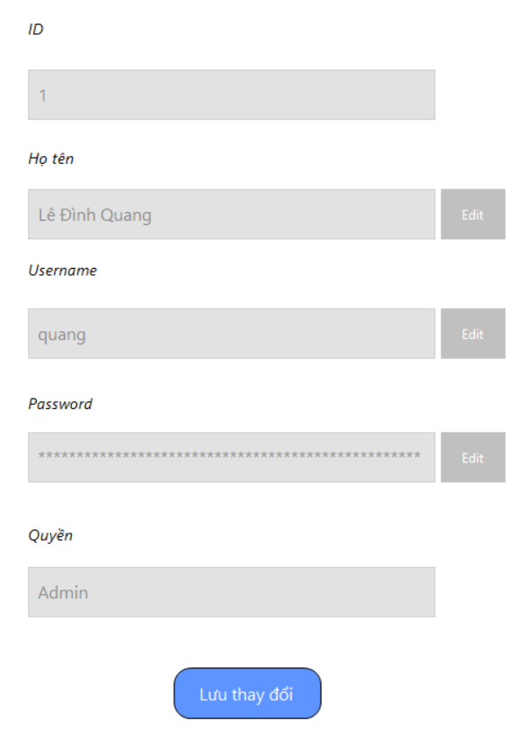

Test Case ID | Mô tả | Quy trình | Điều kiện tiên quyết | Kết quả mong đợi | Kết quả thực tế | Kết quả |  |  |  |  |  | Chú thích
 |  |  |  |  |  | Vòng 1 |  |  | Vòng 2
 |  |  |  |  |  | Trạng thái | Ngày kiểm tra | Người kiểm tra | Trạng thái | Ngày kiểm tra | Người kiểm tra
GUI_SHOW Quản lý dịch vụ

FUNCTION_SHOW Quản lý dịch vụ

Đổi mật khẩu
Project Name | Phần mềm quản lý khách sạn
Module Code | Đổi mật khẩu
 | Hoàn thành | Lỗi | Chưa kiểm tra | Bị chặn | Tổng lần kiểm tra
Round 1 | 15 | 0 | 0 | 0 | 15
Round 2 | 15 | 0 | 0 | 0 | 15
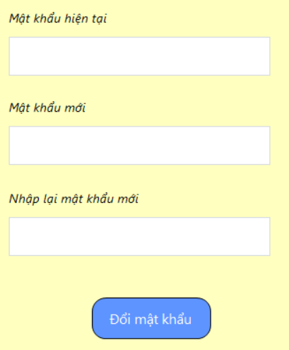

Test Case ID | Mô tả | Quy trình | Điều kiện tiên quyết | Kết quả mong đợi | Kết quả thực tế | Kết quả |  |  |  |  |  | Chú thích
 |  |  |  |  |  | Vòng 1 |  |  | Vòng 2
 |  |  |  |  |  | Trạng thái | Ngày kiểm tra | Người kiểm tra | Trạng thái | Ngày kiểm tra | Người kiểm tra
GUI_SHOW Quản lý dịch vụ

FUNCTION_SHOW Quản lý dịch vụ

Quản lý tài khoản
Project Name | Phần mềm quản lý khách sạn
Module Code | Quản lý tài khoản
 | Hoàn thành | Lỗi | Chưa kiểm tra | Bị chặn | Tổng lần kiểm tra
Round 1 | 15 | 0 | 0 | 0 | 15
Round 2 | 15 | 0 | 0 | 0 | 15
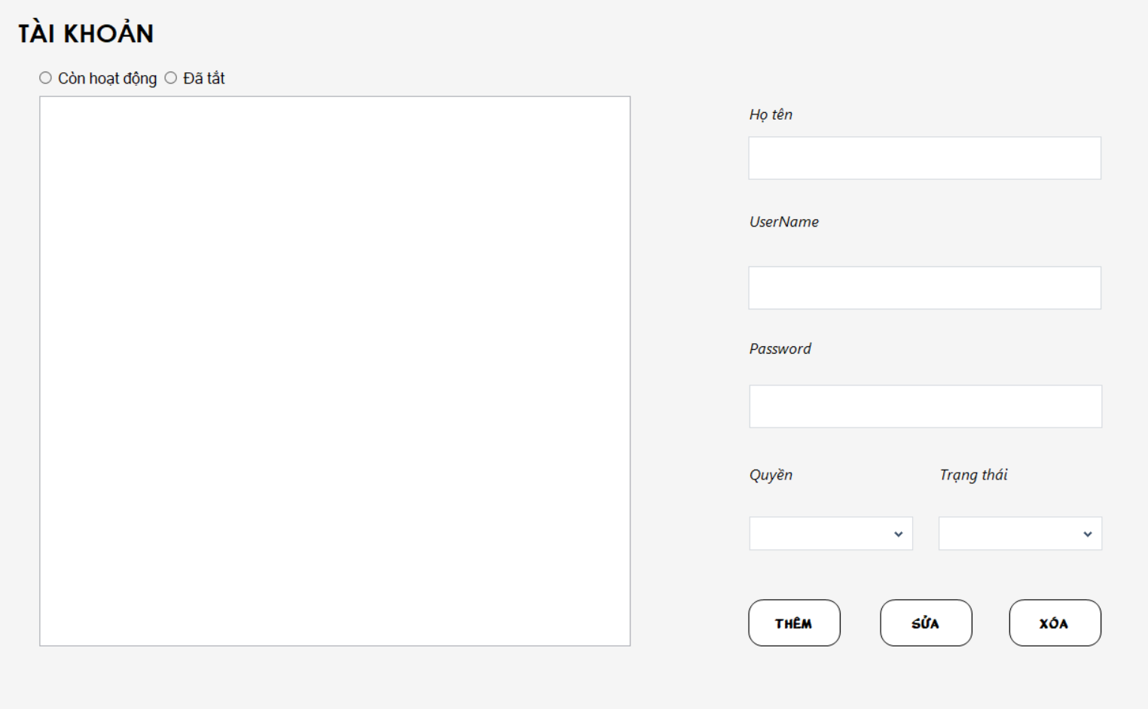

Test Case ID | Mô tả | Quy trình | Điều kiện tiên quyết | Kết quả mong đợi | Kết quả thực tế | Kết quả |  |  |  |  |  | Chú thích
 |  |  |  |  |  | Vòng 1 |  |  | Vòng 2
 |  |  |  |  |  | Trạng thái | Ngày kiểm tra | Người kiểm tra | Trạng thái | Ngày kiểm tra | Người kiểm tra
GUI_SHOW Quản lý dịch vụ
GUI_DV01 | [ID Sản Phẩm] TextBox |  |  | -Text color: black -Status: Disable | -Text color: black -Status: Disable | Passed | 2024-12-11 | Nguyễn Minh Toàn | Passed | 2024-12-11 | Nguyễn Minh Toàn
GUI-DV02 | [Tên Sản Phẩm] TestBox |  |  | -Text color: black -Status: Enable | -Text color: black -Status: Enable | Passed | 2024-12-11 | Nguyễn Minh Toàn | Passed | 2024-12-11 | Nguyễn Minh Toàn
GUI-DV03 | [Giá] TestBox |  |  | -Text color: black -Status: Enable | -Text color: black -Status: Enable | Passed | 2024-12-11 | Nguyễn Minh Toàn | Passed | 2024-12-11 | Nguyễn Minh Toàn
GUI-DV04 | [Số Lượng Tồn] NumericUpDown |  |  | -Text color: black -Status: Enable | -Text color: black -Status: Enable | Passed | 2024-12-11 | Nguyễn Minh Toàn | Passed | 2024-12-11 | Nguyễn Minh Toàn
GUI-DV05 | [Thêm] Button |  |  | -Text color: black -Status: Enable | -Text color: black -Status: Enable | Passed | 2024-12-11 | Nguyễn Minh Toàn | Passed | 2024-12-11 | Nguyễn Minh Toàn
GUI-DV06 | [Sửa] Button |  |  | -Text color: black -Status: Enable | -Text color: black -Status: Enable | Passed | 2024-12-11 | Nguyễn Minh Toàn | Passed | 2024-12-11 | Nguyễn Minh Toàn
GUI-DV07 | [Xoá] Button |  |  | -Text color: black -Status: Enable | -Text color: black -Status: Enable | Passed | 2024-12-11 | Nguyễn Minh Toàn | Passed | 2024-12-11 | Nguyễn Minh Toàn
FUNCTION_SHOW Quản lý dịch vụ
FUNC-DV01 | Xác thực chức năng quản lý dịch vụ đang hiển thị | 1. Khởi động phần mềm. 2. Hiển thị menu. 3. Nhấn vào button "Danh Mục". 4. Nhấn vào button "Dịch Vụ". | Đăng nhập thành công vào hệ thống. | Hiển thị chức năng quản lý khách hàng gồm có: -Trường: ID Sản Phẩm , Tên Sản Phẩm , Giá , Số Lượng Tồn. -Button: Thêm, Sửa, Xóa. | Hiển thị chức năng quản lý khách hàng gồm có: -Trường: ID Sản Phẩm , Tên Sản Phẩm , Giá , Số Lượng Tồn. -Button: Thêm, Sửa, Xóa. | Passed | 2024-12-11 | Nguyễn Minh Toàn | Passed | 2024-12-11 | Nguyễn Minh Toàn
FUNC-DV02 | Thêm sản phẩm khi nhập đầy đủ thông tin | 1. Khởi động phần mềm. 2. Hiển thị menu. 3. Nhấn vào button "Danh Mục". 4. Nhấn vào button "Dịch Vụ". 5. Nhập đầy đủ các trường thông tin. 6. Nhấn vào button "Thêm". | Đăng nhập thành công vào hệ thống. | Hiển thị thông báo thêm sản phẩm thành công và cập nhật sản phẩm mới vào bảng. | Hiển thị thông báo thêm sản phẩm thành công và cập nhật sản phẩm mới vào bảng. | Passed | 2024-12-11 | Nguyễn Minh Toàn | Passed | 2024-12-11 | Nguyễn Minh Toàn
FUNC-DV03 | Thêm sản phẩm khi chưa nhập đầy đủ thông tin | 1. Khởi động phần mềm. 2. Hiển thị menu. 3. Nhấn vào button "Danh Mục". 4. Nhấn vào button "Dịch Vụ". 5. Bỏ trống 1 vài trường thông tin. 6. Nhấn vào button "Thêm". | Đăng nhập thành công vào hệ thống. | Hiển thị thông báo "vui lòng nhập đầy đủ thông tin" | Hiển thị thông báo "vui lòng nhập đầy đủ thông tin" | Passed | 2024-12-11 | Nguyễn Minh Toàn | Passed | 2024-12-11 | Nguyễn Minh Toàn
FUNC-DV04 | Sửa sản phẩm khi nhập đầy đủ thông tin | 1. Khởi động phần mềm. 2. Hiển thị menu. 3. Nhấn vào button "Danh Mục". 4. Nhấn vào button "Dịch Vụ". 5. Nhập đầy đủ các trường thông tin. 6. Nhấn vào button "Sửa". | Đăng nhập thành công vào hệ thống. | Hiển thị thông báo sửa sản phẩm thành công và cập nhật thông tin sản phẩm vào database. | Hiển thị thông báo sửa sản phẩm thành công và cập nhật thông tin sản phẩm vào database. | Passed | 2024-12-11 | Nguyễn Minh Toàn | Passed | 2024-12-11 | Nguyễn Minh Toàn
FUNC-DV05 | Sửa sản phẩm khi chưa nhập đầy đủ thông tin | 1. Khởi động phần mềm. 2. Hiển thị menu. 3. Nhấn vào button "Danh Mục". 4. Nhấn vào button "Dịch Vụ". 5. Bỏ trống 1 vài trường thông tin. 6. Nhấn vào button "Sửa". | Đăng nhập thành công vào hệ thống. | Hiển thị thông báo "vui lòng nhập đầy đủ thông tin" | Hiển thị thông báo "vui lòng nhập đầy đủ thông tin" | Passed | 2024-12-11 | Nguyễn Minh Toàn | Passed | 2024-12-11 | Nguyễn Minh Toàn
FUNC-DV06 | Xóa sản phẩm đã được lưu trong hoá đơn | 1. Khởi động phần mềm. 2. Hiển thị menu. 3. Nhấn vào button "Danh Mục". 4. Nhấn vào button "Dịch Vụ". 5. Nhập sản phẩm có trong dịch vụ. 6. Nhấn vào button "Xoá". | Đăng nhập thành công vào hệ thống. | Hiển thị thông báo "không thể xóa sản phẩm đã được lưu trong hóa đơn" | Hiển thị thông báo "không thể xóa sản phẩm đã được lưu trong hóa đơn" | Passed | 2024-12-11 | Nguyễn Minh Toàn | Passed | 2024-12-11 | Nguyễn Minh Toàn
FUNC-DV07 | Xóa sản phẩm chưa được lưu trong hoá đơn | 1. Khởi động phần mềm. 2. Hiển thị menu. 3. Nhấn vào button "Danh Mục". 4. Nhấn vào button "Dịch Vụ". 5. Nhập sản phẩm chưa có trong dịch vụ. 6. Nhấn vào button "Xoá". | Đăng nhập thành công vào hệ thống. | Hiển thị thông báo "Xóa sản phẩm thành công" | Hiển thị thông báo "Xóa sản phẩm thành công" | Passed | 2024-12-11 | Nguyễn Minh Toàn | Passed | 2024-12-11 | Nguyễn Minh Toàn
FUNC-DV08 | Kiểm tra thông tin hiển thị khi click vào 1 dòng trong bảng | 1. Khởi động phần mềm. 2. Hiển thị menu. 3. Nhấn vào button "Danh Mục". 4. Nhấn vào button "Dịch Vụ". 5. Chọn 1 dòng trong bảng Dịch Vụ. | Đăng nhập thành công vào hệ thống. | Các trường thông tin hiển thị đúng với dòng được click | Các trường thông tin hiển thị đúng với dòng được click | Passed | 2024-12-11 | Nguyễn Minh Toàn | Passed | 2024-12-11 | Nguyễn Minh Toàn

